Sheet1
hovas启动配置项：
1、jetty启动
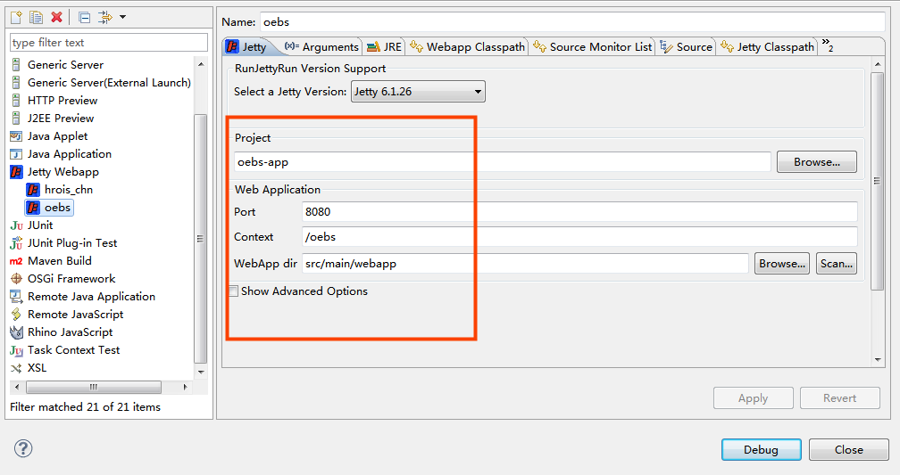

2、配数据库连接
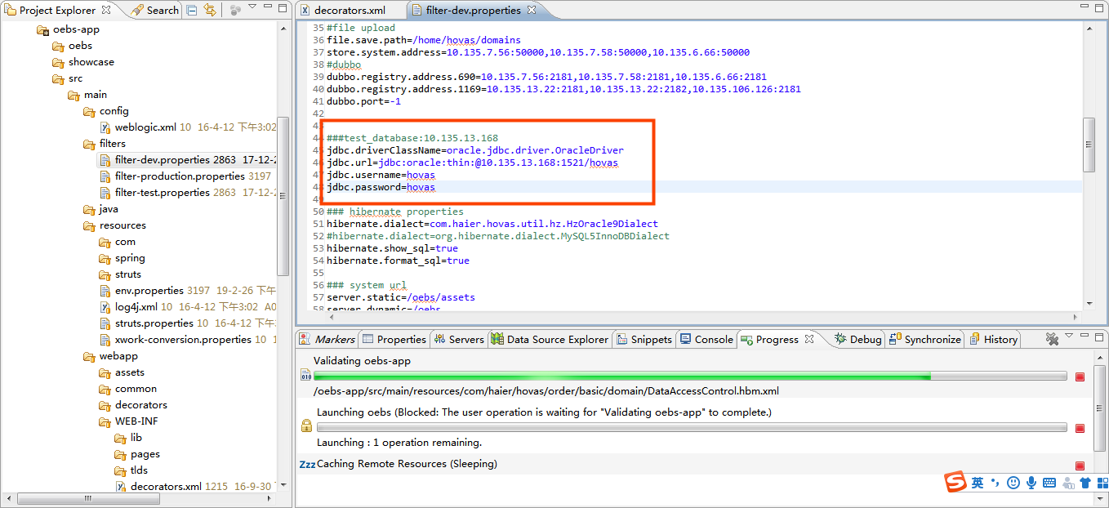

3、修改decorators.xml
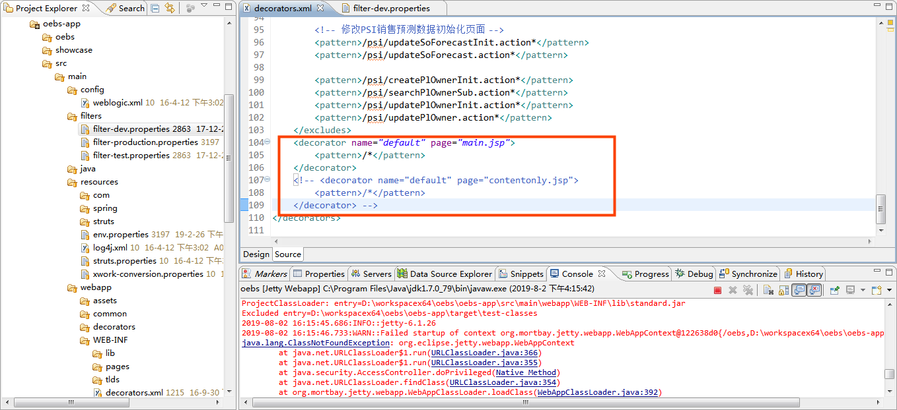

HOVAS发版步骤：
1.打包：（IEDA上传代码，本地更新）
在此路径下执行 HOVAS_NEW\oebs 打包命令：
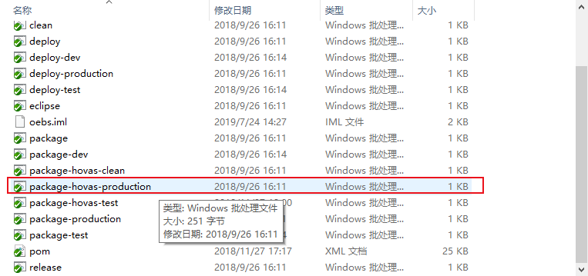

打完的包在：HOVAS_NEW\oebs\oebs-app\target
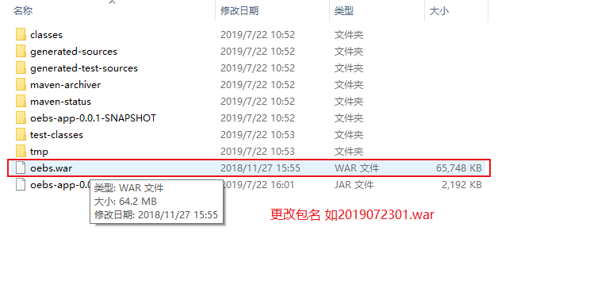

2、上传FTP
10.133.53.17ftp信息: 专用用户名：haierftp（无SSH登录权限） 密码：Haier@ftp 目录：/home/haierftp 权限：777 端口：21
3、启动Tomcat

3.通知接口人发送发版邮件

